姫路400 (2)
BRM920近畿400km姫路
 | ポイント | 道路 | 進行方向 | 区間 | 合計 |  | 備考 | ＰＣ開閉時間
1 | ウインク球場西側 公園 | 市道 | 直進 | 0.0 | 0.0 |  | 公園を出て右方向へ進む | 6:00～6:30
2 | Ｔ字路 | 市道 | 右折 | 0.1 | 0.1 |  | 住宅街につき走行注意
3 | Ｔ字路 | 県道415 | 左折 | 0.8 | 0.9
4 | 棚田 S | 県道414 | 右折 | 0.5 | 1.4 |  | 踏切を渡ります。市街地につき走行注意。
5 | 神子岡南 S | 国道2 | 左折 | 2.2 | 3.6
6 | 夢前橋西詰 S | 県道724 | 右折 | 2.7 | 6.3
7 | 長池S | 県道５ | 左折 | 3.2 | 9.5 |  | これより緩いのぼり。鹿に注意。
8 | T字路 | 市道 | 右折 | 7.5 | 17.0 |  | 揖保川沿いを走る
9 | 祇園橋東詰 S | 県道5 | 右折 | 1.0 | 18.0
10 | 祇園橋西詰 S | 国道179 | 右折 | 0.3 | 18.3
11 | 船渡 S | 県道724 | 左折 | 2.5 | 20.8
12 | 芝田橋北詰 Ｓ | 国道179 | 左折 | 3.2 | 24.0 |  | ここから国道179号をひたすら進みます。
13 | 上町 S | 国道373 | 右折 | 23.7 | 47.7 |  | 国道373号をひたすら直進して鳥取方面へ。 51㎞付近 平福宿
14 | 中町 S | 国道373 | 右折 | 15.0 | 62.7 |  | 64㎞付近西側 大原宿
15 | ┣字路 | 村道 | 直進 | 11.4 | 74.1 |  | 国道373号へ行かずに直進。高架をくぐり、すぐ左側にある階段を上がる。
16 | ┤字路 | 側道→国道373→国道53 | 左折 | 0.1 | 74.2 |  | 階段を上って志度坂トンネルの側道へ。トンネル通過後はタイミングを見て左側へ。※コマ図参照 86.8㎞～一筋東に智頭宿
17 | 河原橋東 S | 県道32 | 左折 | 31.8 | 106.0 |  | ※車道走行不可。右側の歩道を走行すること。
18 | 河原橋西 S | 県道32 | 直進 | 0.2 | 106.2 |  | 歩道を渡ると右折に見えるので注意
19 | 袋河原 S | 県道32→県道42 | 左折 | 1.9 | 108.1
20 | 服部 S | 国道２９ | 左折 | 7.3 | 115.4 |  | 広い国道沿いの道
21 | 德尾S | 県道181(吉岡街道) | 左折 | 2.4 | 117.8
22 | 布勢S | 県道264 | 右折 | 2.4 | 120.2
23 | ┫字路 | 市道 | 左折 | 4.1 | 121.9
24 | 逆Ｙ字路 | 県道318 | 右方向合流 | 0.3 | 122.2
25 | 溝川S | 国道９ | 左折 | 3.5 | 125.7
26 | PC1 大国主命と因幡の白兎の像/『山陰ジオパーク白兎海岸コース』 | 国道９ | 直進 | 2.1 | 127.8 |  | 大国主命と因幡の白兎の像、か、看板『山陰ジオパーク白兎海岸コース』と自転車の写真を撮ること。後、直進。 | 9/20 09:46 ～14:32
27 | 八束水S | 国道9→国道179→県道320 | 右折 | 10.8 | 136.5 |  | ※157.6㎞ 天神橋(天神橋東S)を渡る際、車道走行不可。右側歩道を走行すること。
28 | 北栄町役場大栄庁舎前S | 県道167 | 右折 | 29.4 | 165.9 |  | コナン通り。名探偵コナンの聖地巡礼エリア。（注）歩行者優先。
29 | 通過チェック① 青山剛昌ふるさと館 | 県道167 | 左側 | 0.8 | 166.7 |  | 看板『青山剛昌ふるさと館』と自転車の写真を撮る。後、直進。
30 | T字路 | 国道9 | 左折 | 0.2 | 166.9
31 | Ｙ字路 | 国道9 | 左手 | 3.5 | 170.4 | 標識『』 | 側道へ。標識『大山 琴浦』方面
32 | 二軒屋S | 県道320 | 右折 | 0.5 | 170.9
33 | 別所S | 市道 | 左折 | 5.6 | 176.5
34 | 十字路 | 市道 | 右折 | 0.1 | 176.6
35 | T字路 | 市道 | 右折 | 1.6 | 178.2
36 | T字路 | 県道30 | 左折 | 0.1 | 178.3
37 | ┣字路 | 農免道路 | 右折 | 7.7 | 186.0 |  | ※目印カーブミラー。見えにくいが右奥に看板『大山唯一の絶叫橋 七鳥橋ロード』
38 | 通過チェック②看板『大山唯一の絶叫橋 七鳥橋ロード』 | 農免道路 | 右側 | 6.3 | 192.3 |  | 看板『大山唯一の絶叫橋 七鳥橋ロード』と自転車の写真を撮る。後、T字路右折。
39 | ┫字路 | 農免道路 | 左折 | 0.1 | 192.4
40 | ┫字路 | 農免道路 | 左折 | 0.2 | 192.6
41 | T字路 | 県道305 | 右折 | 5.3 | 197.9 |  | 標識『→大山 赤松』方面
42 | 十字路『大山保育所前』 | 県道36 | 右折 | 1.0 | 198.9
43 | 平木S | 県道243 | 左折 | 4.8 | 203.7 |  | →標識『むきばんだ』
44 | T字路 | 県道242 | 右折 | 2.6 | 206.3
45 | 今津S（感応式） | 国道9 | 左折 | 1.6 | 207.9 |  | ここから皆生まで交通量多いので注意
46 | 二本木S | 国道431 | 右折 | 4.9 | 212.8
47 | 皆生 S | 県道207→市道 | 右折 | 3.1 | 215.9 |  | 米子観光センター前を通過してフォトコンへ
48 | PC2 有本松太郎 銅像 | 市道→県道207 | 来た道戻る | 0.9 | 216.8 |  | 有本松太郎銅像をバックに自転車の写真をとること。写真のプロパティの時刻を通過時間とします。皆生温泉をお楽しみください！！ | 9/20 12:25～20:28
49 | 皆生 S | 国道431 | 左折 | 0.9 | 217.7
50 | 福生東小学校入口 S | 県道206 | 右折 | 0.4 | 218.1
51 | 十字路S | 市道 | 左折 | 2.3 | 220.4 |  | 220.6km旧日野橋（登録有形文化財）を渡る。
52 | 十字路S | 市道 | 右折 | 0.6 | 221.0
53 | Ｙ字路 | 県道216（出雲街道） | 右方向 | 1.0 | 222.0 |  | ※目印 看板『(有)青空オート』暗いと見えない可能性も。。。
54 | T字路 | 県道53 | 右折 | 4.7 | 226.7
55 | 伯耆橋S | 国道181 | 左折 | 0.8 | 227.5
56 | 伯耆大橋南S | 国道181 | 左折 | 1.7 | 229.2
57 | 塔の峰S | 国道181 | 直進 | 21.0 | 250.2 |  | ここから緩く長いのぼりが続く。四十曲峠 最高点（△675m）は263.1キロ付近。266.7km道の駅 がいせん桜新庄宿 自販機、トイレ(夜間使用可能)有。
58 | ┫字路 | 県道321 | 左折 | 31.8 | 282.0 |  | ※見逃し注意 一瞬のぼるが、すぐに下り基調になる。
59 | T字路 | 県道321 | 道なり左方向 | 1.6 | 283.6
60 | 十字路 | 市道 | 直進 | 2.8 | 286.4 |  | 少しクランクするが、直進して橋を渡る。
61 | T字路 | 市道 | 右折 | 0.2 | 286.6 |  | 出雲街道の宿場町・城下町。土蔵、白壁や格子窓の古い町並みが残る勝山町並み保存地区を楽しんで。
62 | 十字路 | 市道 | 左折 | 0.3 | 286.9 |  | 某監督行きつけの自転車屋があったり。
63 | 通過チェック③看板『城下町勝山 案内板』 | 市道→国道313 | 右側 | 0.2 | 287.1 |  | 看板『城下町勝山案内板』と自転車の写真を撮る。後、変形五差路。勝山駅前Sを左折。
64 | 院庄S | 市道(出雲街道) | 右折 | 28.6 | 315.7
65 | 十字路 | 市道(出雲街道) | 右折 | 0.3 | 316.0
66 | 十字路 | 市道→国道429 | 右折 | 0.4 | 316.4
67 | 新河辺 S | 国道１７９ | 右折 | 5.3 | 321.7
68 | 明見 S | 国道１７９ | 右折 | 11.8 | 333.5
69 | 入田 S | 国道１７９ | 左折 | 1.3 | 334.8
70 | 上月三差路 S | 国道３７３ | 右折 | 20.9 | 355.7 |  | 千種川沿いの快走路を進みます
71 | あゆみ橋東詰 S | 県道５ | 左折 | 16.4 | 372.1
72 | PC3 ローソン上郡神明寺店 | 県道5 | 右側 | 2.1 | 374.2 |  | レシート取得すること。後、直進。 | 9/20 17:21～ 9/21 07:00
73 | ┫字路 | 市道 | 左折 | 13.3 | 387.5 |  | ※見逃し注意 たつのの町並みをぬける。
74 | Ｙ字路 | 市道 | 右折 | 2.0 | 389.5
75 | 竜野橋西詰 S | 国道１７９ | 直進 | 0.2 | 389.7 |  | 橋を渡る
76 | 竜野橋東詰 S | 市道 | 左折 | 0.2 | 389.9
77 | ト字路 | 県道５ | 右折 | 0.4 | 390.3
78 | 長池S | 県道７２４ | 右折 | 7.6 | 397.9
79 | 夢前橋西詰S | 国道２ | 左側 | 3.3 | 401.2
80 | 白鷺橋S | 県道６２ | 右折 | 4.0 | 405.2
81 | 延末１丁目 S | 文化センター前通 | 左折 | 1.3 | 406.5
82 | 延末２丁目西 S | 市道 | 右折 | 0.3 | 406.8
83 | ゴール＆受付 レンタルスペース アイリス | 市道 | 右折 | 0.9 | 407.7 |  |  | 9/20 18:08～9/21 09:00 close 9/21 9:30

スタート |  | QUE17
ウイング球場西側 公園 |  | 国道373へ行かず直進。高架をくぐる。 |  | 階段を上って志度坂トンネル側道へ
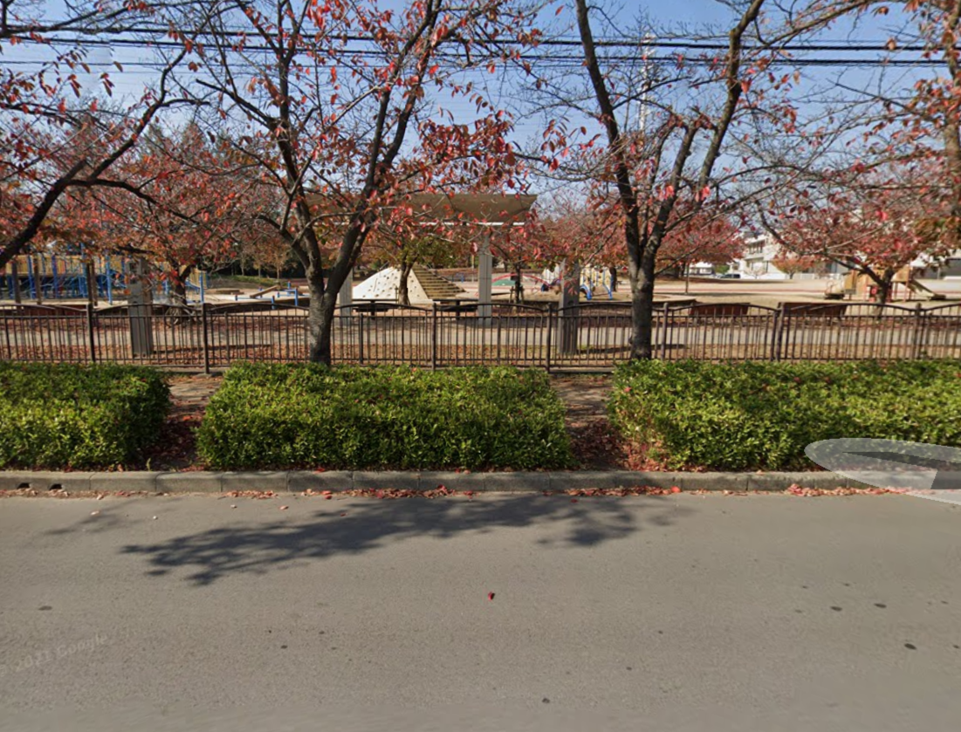
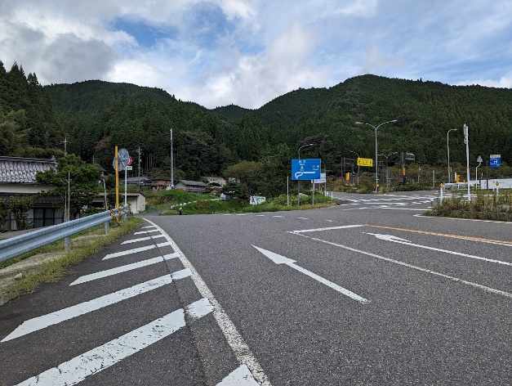
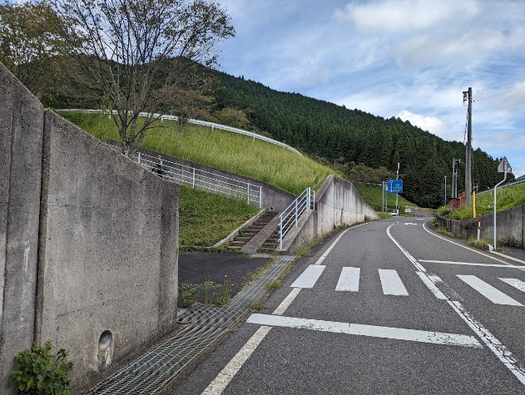

 | PC1 大国主命と因幡の白兎の像/ 看板『山陰ジオパーク白兎海岸コース』 |  | PC2 『青山剛昌ふるさと館』看板

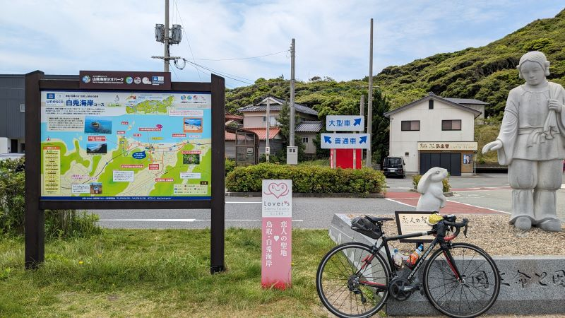
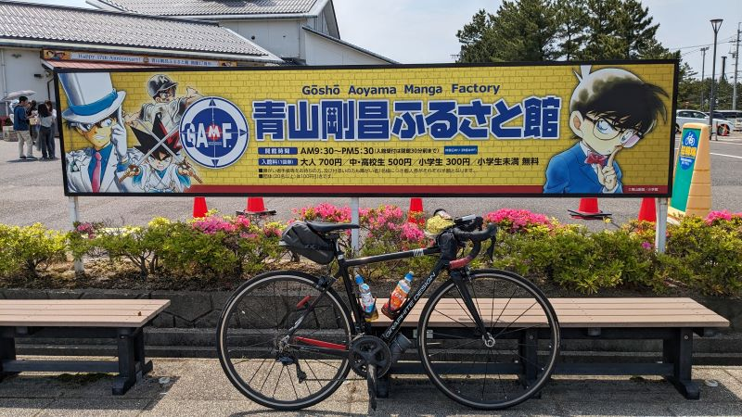
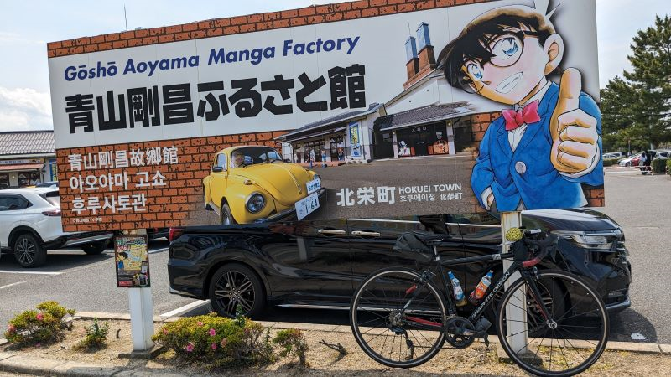

 | 通過チェック②看板『大山唯一の絶叫橋 七鳥橋ロード』 |  | PC2 有本松太郎 銅像 |  |  |  | 通過チェック③看板『城下町勝山 案内板』
